상품제안서
[송월타올] 제이마르코 다이아발매트 360g | 상품코드: F28528

 |  |  |  |  |  |  | 02-412-0044 | www.easy1.co.kr
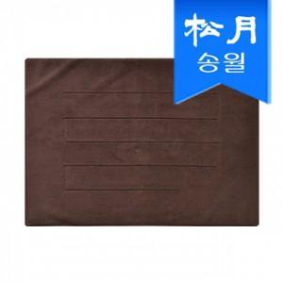

【상세/제작정보】 | .

【인쇄/포장옵션】 | 자수 / 포장지포장

【공급단가】 | 수량 | 100~ | 300~ | 500~ | 1,000~ | 3,000~
*VAT별도 | 단가 | 12,340원 | 12,140원 | 11,830원 | 11,620원 | 11,310원

【상품 URL】 | http://www.easy1.co.kr/src/goods_detail.php?gdno=28528

